Cốt truyện Mới
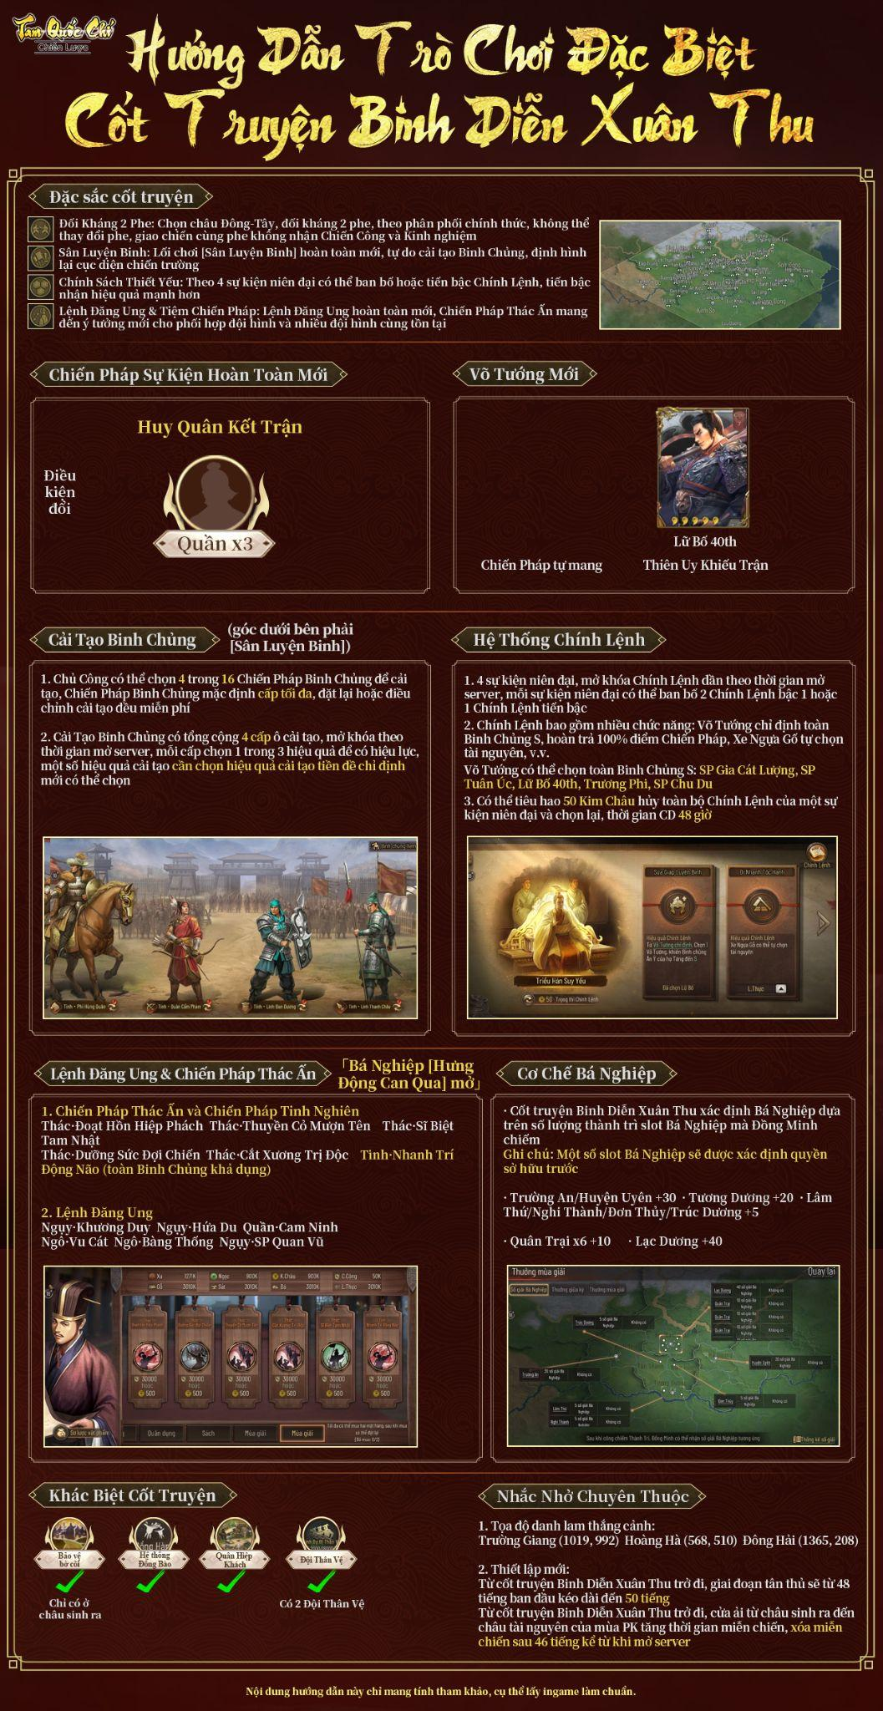

Khai hoang
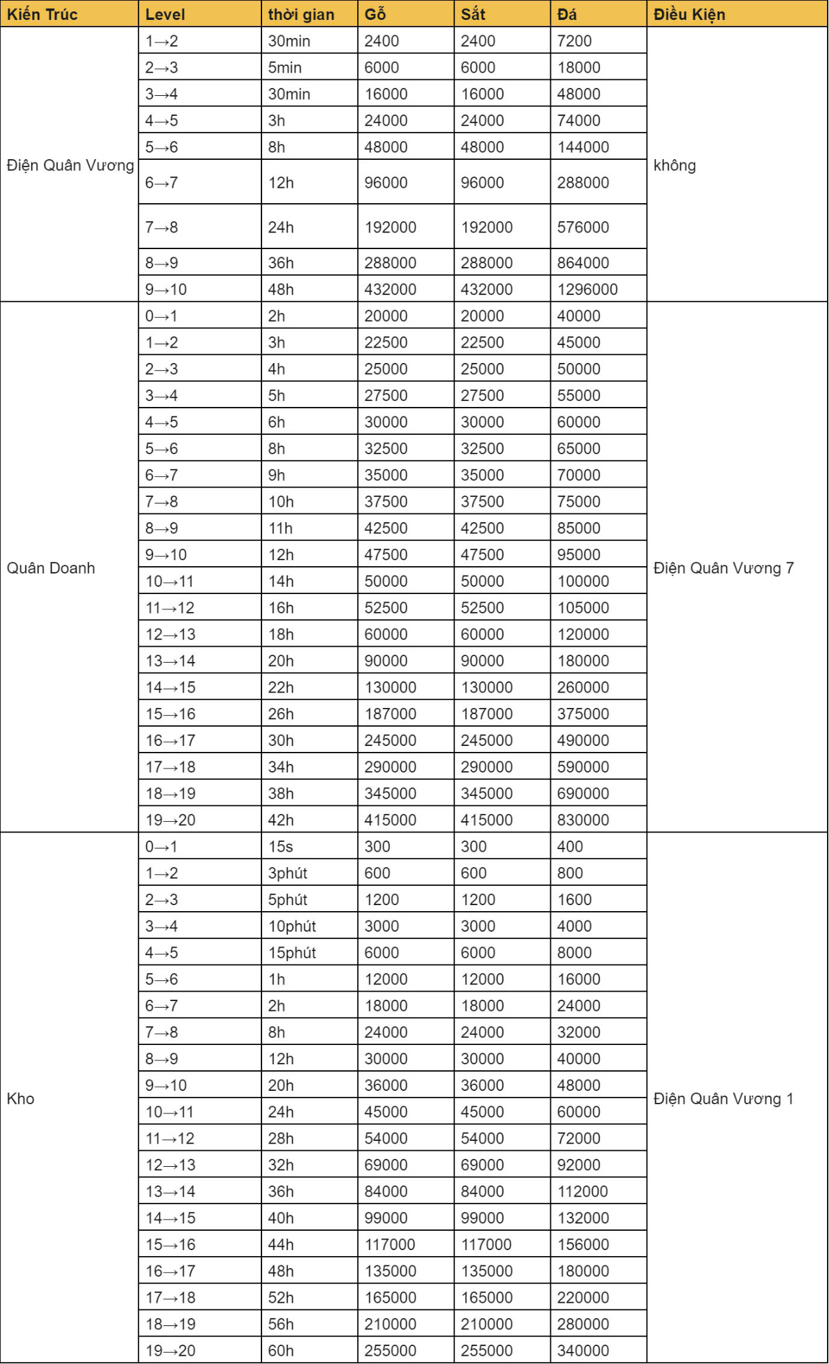
Dộ khó Vệ quân các mỏ( Dễ ——————→Khó)
Mỏ 4
Lăng Tháo(Kỵ) | Quách Dĩ(Kỵ) | Trương Dực(Khiên) | Chu Hoàn(Thương) | Trương Lương(Thương) | Tào Chương(Khiên) | Hoàng Quyền(Cung) | Tưởng Khâm(Cung)
Mỏ 5
Tào Chân(Kỵ) | Lý Thôi(Kỵ) | Trần Vũ(Khiên) | Phan Chương(Thương) | Trương Lương(Thương) | Trần Kiểu(Khiên) | Hoàng Quyền(Cung) | Tưởng Khâm(Cung)
Mỏ 6
Lăng Tháo(Kỵ) | Tào Chương(Kỵ) | Quách Hoài(Khiên) | Đinh Phụng(Thương) | Giả Quỳ(Thương) | Văn Sính(Khiên) | Chu Trị(Cung) | Hàn Đương(Cung)
Mỏ 7
Hạ Hầu Đôn(Kỵ) | Trương Giác(Khiên) | Trương Phi(Khiên) | Triệu Vân(Thương) | Chu Du(Cung) | Lữ Bố(Kỵ) | Trương Liêu(Thương) | Hoàng Cái(Cung)
Mỏ 8
Viên Thuật(Kỵ) | Hạ Hầu Đôn(Khiên) | Quan Vũ(Thương) | Cam Ninh(Thương) | Trương Phi(Khiên) | Hoàng Cái(Cung) | Trình Dục(Kỵ) | SP Viên Thiệu(Cung)

Lưu ý: Điều quan trọng nhất là binh chủng khắc chế, vd: chủ công chơi team Kỵ, khi thử đánh mỏ 4, nên tránh team Trương Lương(Thương) đã ạ, cụ thể có thể tham khảo link sau:
Link: https://act.vntth.com/prism-l9f1h92y?fbclid=IwAR1e2pLP93sFo3Wvg5q0dGzMoehM0J_c16_MNGINwKh4XytaK0Fmfs0_oxA#/article/1309/13897

 |  |  |  |  |  |  |  | Team Chạm Sứ------mang 1 lính
Type | Tướng | Chiến pháp 1 | Sau khi lv.20 | Chiến pháp 1 | Chiến pháp 2 |  |  | Tướng | Chiến pháp 1 | Tướng thay thế
Cung | SP Lô Trực | Thịnh Khí Linh Địch | Cung | Tiềm Long Trận | Thịnh Khí Linh Địch |  |  | Lữ Mông | Bạch Mã Nghĩa Tòng | Điêu Thuyền, Hoàng Cái, Phùng Kỷ
 | Thái Sử Từ | Thôi Phong Đoạn Nhẫn |  | Thôi Phong Đoạn Nhẫn | Mau Giành Lợi Thế |  |  | Giả Hủ | Ngụy Thư Tương Gian
 | Trương Xuân Hoa | Vô Đương Phi Quân |  | Vô Đương Phi Quân | Đồng Lòng Hợp Sức
Thương | SP Hoàng Nguyệt Anh/Pháp Chính | Tiềm Long Trận | Thương | Tiềm Long Trận | Giải Phiền Vệ |  |  | Mã Siêu | Lõa Y Huyết Chiến
 | SP Mã Siêu | Thôi Phong Đoạn Nhẫn |  | Mau Giành Lợi Thế | Thôi Phong Đoạn Nhẫn |  |  | Hoàng Nguyệt Anh | Phong Thi Trận
 | Gia Cát Khác | Giải Phiền Vệ/Thịnh Khí Linh Địch |  | Thịnh Khí Linh Địch | Thời Cơ Chiến Thắng
Cung | Gia Cát Khác | Võ Phong Trận | Cung | Võ Phong Trận | Thịnh Khí Linh Địch |  |  | Trương Nhượng | Văn Võ Song Toàn
 | Thái Sử Từ | Thôi Phong Đoạn Nhẫn |  | Thôi Phong Đoạn Nhẫn | Mau Giành Lợi Thế |  |  | Hoàng Nguyệt Anh | Phong Thi Trận
 | Tả Từ | Vô Đương Phi Quân |  | Vô Đương Phi Quân | Cắt Xương Trị Độc
Thương | SP Hoàng Nguyệt Anh/Pháp Chính | Tiềm Long Trận | Thương | Tiềm Long Trận | Giải Phiền Vệ |  |  | Tôn Thượng Hương | Lõa Y Huyết Chiến
 | SP Mã Siêu | Thôi Phong Đoạn Nhẫn |  | Mau Giành Lợi Thế | Thôi Phong Đoạn Nhẫn |  |  | Lăng Thống | Phong Thi Trận
 | Gia Cát Khác | Giải Phiền Vệ/Thịnh Khí Linh Địch |  | Thịnh Khí Linh Địch | Thời Cơ Chiến Thắng
Cung | Gia Cát Khác | Thịnh Khí Linh Địch | Cung | Thịnh Khí Linh Địch | Tam Thế Trận |  |  | Thái Sử Từ | Bách Kỵ Kiếp Doanh
 | Quan Ngân Bình | Hoành Tào Thiên Quân |  | Gió Táp Mưa Sa | Hoành Tào Thiên Quân |  |  | Lăng Thống | Hổ Báo Kỳ
 | Nhạc Tiến | Nhanh Chân Tranh Đất |  | Nhanh Chân Tranh Đất/Văn Võ Song Toàn | Lính Thanh Châu
Cung | Khương Duy | Hoành Tào Thiên Quân | Cung | Đoạt Hồn Hiệp Phách | Sợ Bóng Sợ Gió/Thượng Binh Phạt Mưu |  |  | Hạ Hầu Uyên | Lõa Y Huyết Chiến
 | Hạ Hầu Uyên | Lõa Y Huyết Chiến |  | Lõa Y Huyết Chiến | Thôi Phong Đoạn Nhẫn |  |  | Tào Thuận | Thiết Kỳ Khu Trì
 | Gia Cát Khác | Thịnh Khí Linh Địch |  | Vô Đương Phi Quân | Thịnh Khí Linh Địch | Sau khi lv.20 để Gia Cát Khác làm chủ tướng
Cung | Lục Tốn | Vô Đương Phi Quân | Cung | Thái Bình Đạo Pháp | Vô Đương Phi Quân |  |  | Mã Siêu | Lõa Y Huyết Chiến
 | Tả Từ | Thịnh Khí Linh Địch |  | Thịnh Khí Linh Địch | Tam Thế Trận |  |  | Lăng Thống | Phong Thi Trận
 | Trương Xuân Hoa | Tam Thế Trận |  | Đoạt Hồn Hiệp Phách | Sợ Bóng Sợ Gió
Kỵ | Hạ Hầu Uyên | Lõa Y Huyết Chiến | Kỵ | Lõa Y Huyết Chiến | Nhất Kỵ Đương Thiên |  |  | Cam Ninh | Phá Quân Uy Thắng
 | Thái Sử Từ | Bách Kỵ Kiếp Doanh |  | Đánh Bại Quân Địch | Bách Kỵ Kiếp Doanh |  |  | Lăng Thống | Phong Thi Trận
 | Hoàng Nguyệt Anh | Thịnh Khí Linh Địch |  | Thịnh Khí Linh Địch | Hổ Báo Kỵ
Cung | Tôn Thượng Hương | Lõa Y Huyết Chiến | Kỵ | Lõa Y Huyết Chiến | Bách Kỵ Kiếp Doanh
 | Trần Cung | Vô Đương Phi Quân |  | Đoạt Hồn Hiệp Phách | Sợ Bóng Sợ Gió
 | Hoàng Nguyệt Anh | Thịnh Khí Linh Địch |  | Thịnh Khí Linh Địch | Tây Lương Thiết Kỵ
Cung | Thái Văn Cơ | Tam Thế Trận | Cung | Tam Thế Trận | Sĩ Biệt Tam Nhật
 | Khương Duy | Sợ Bóng Sợ Gió |  | Đoạt Hồn Hiệp Phách | Sợ Bóng Sợ Gió
 | Thái Sử Từ | Bạo Lệ Vô Nhân |  | Đánh Bại Quân Địch | Bạo Lệ Vô Nhân
Cung | Khương Duy | Đoạt Hồn Hiệp Phách | Cung | Đoạt Hồn Hiệp Phách | Sợ Bóng Sợ Gió
 | Hạ Hầu Uyên | Lõa Y Huyết Chiến |  | Lõa Y Huyết Chiến | Nhất Kỵ Đương Thiên
 | Pháp Chính | Thịnh Khí Linh Địch |  | Thịnh Khí Linh Địch | Vô Đương Phi Quân
Cung | SP Viên Thiệu | Hoành Tào Thiên Quân | Cung | Gió Táp Mưa Sa | Hoành Tào Thiên Quân
 | Hạ Hầu Uyên | Lõa Y Huyết Chiến |  | Lõa Y Huyết Chiến | Thôi Phong Đoạn Nhẫn
 | Trương Xuân Hoa | Vô Đương Phi Quân |  | Thịnh Khí Linh Địch | Vô Đương Phi Quân
Kỵ | Khương Duy | Thượng Binh Phạt Mưu | Kỵ | Đoạt Hồn Hiệp Phách | Sợ Bóng Sợ Gió/Thượng Binh Phạt Mưu
 | Quan Ngân Bình | Hoành Tào Thiên Quân |  | Gió Táp Mưa Sa | Hoành Tào Thiên Quân
 | Thái Văn Cơ | Thịnh Khí Linh Địch |  | Thịnh Khí Linh Địch | Tạm Lánh Sóng Gió/Bát Môn Kim Tỏa Trận
Thương | Quan Ngân Bình | Hoành Tào Thiên Quân | Thương | Cứ Thủy Đoạn Kiều | Hoành Tào Thiên Quân
 | Nhạc Tiến | Nhanh Chân Tranh Đất |  | Nhanh Chân Tranh Đất | Văn Võ Song Toàn
 | Thái Văn Cơ | Thịnh Khí Linh Địch |  | Thịnh Khí Linh Địch | Tam Thế Trận

